建设单价
福泉高速公路沿线绿化提升项目控制价清单
序号 | 品名 | 图样 | 规格 | 单位 | 数量 | 材质 | 控制价 | 合计 | 备注
B道入福州三角端BK2101+656-BK2101+780
1 | 扬帆起航雕塑 | 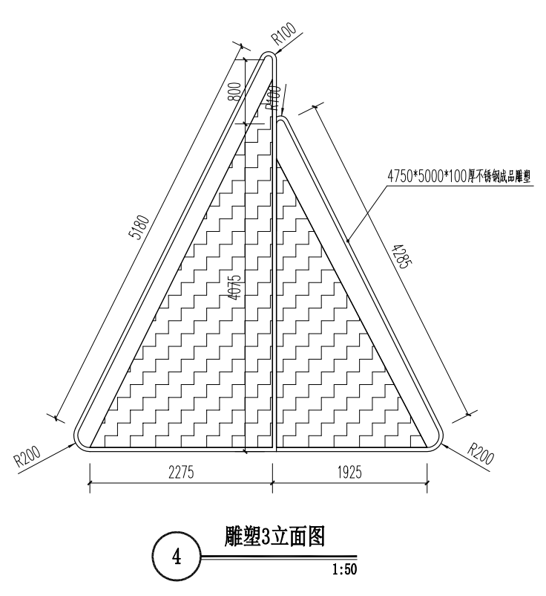 | (1)不锈钢扬帆起航雕塑 (2)4750*5000*100厚不锈钢成品雕塑 (3)3600*3400*100厚不锈钢成品雕塑 (4)3100*3200*100厚不锈钢成品雕塑 (5)含基础 | 组 | 1 | 不锈钢 | 62755.55 | 62755.55
 |  | 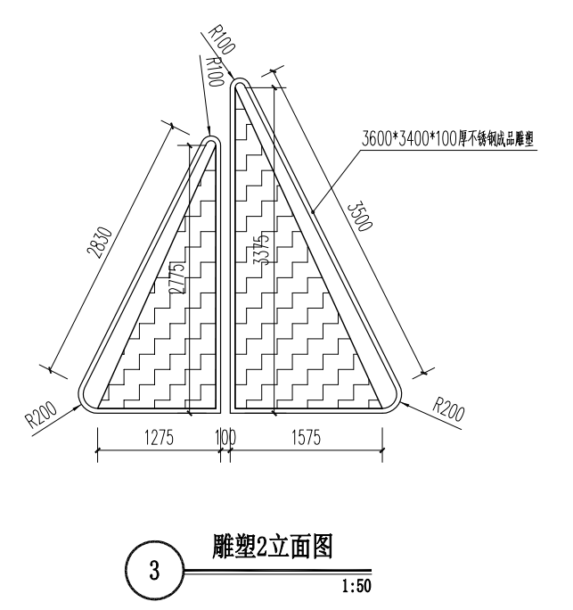
 |  | 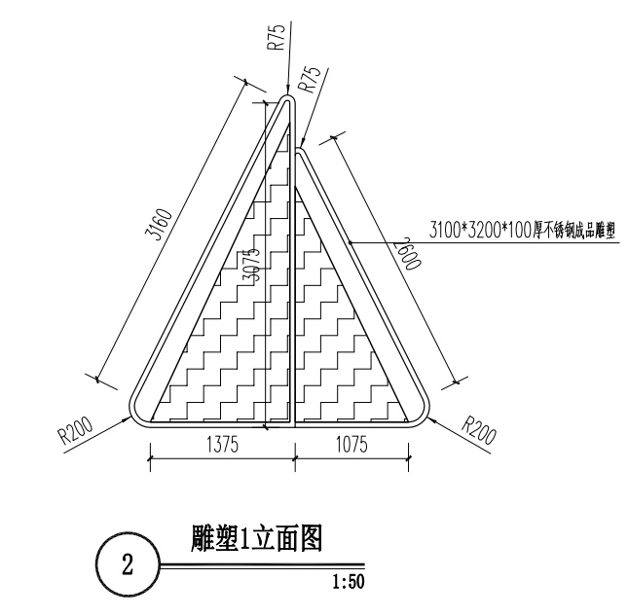
2 | 片石群A | 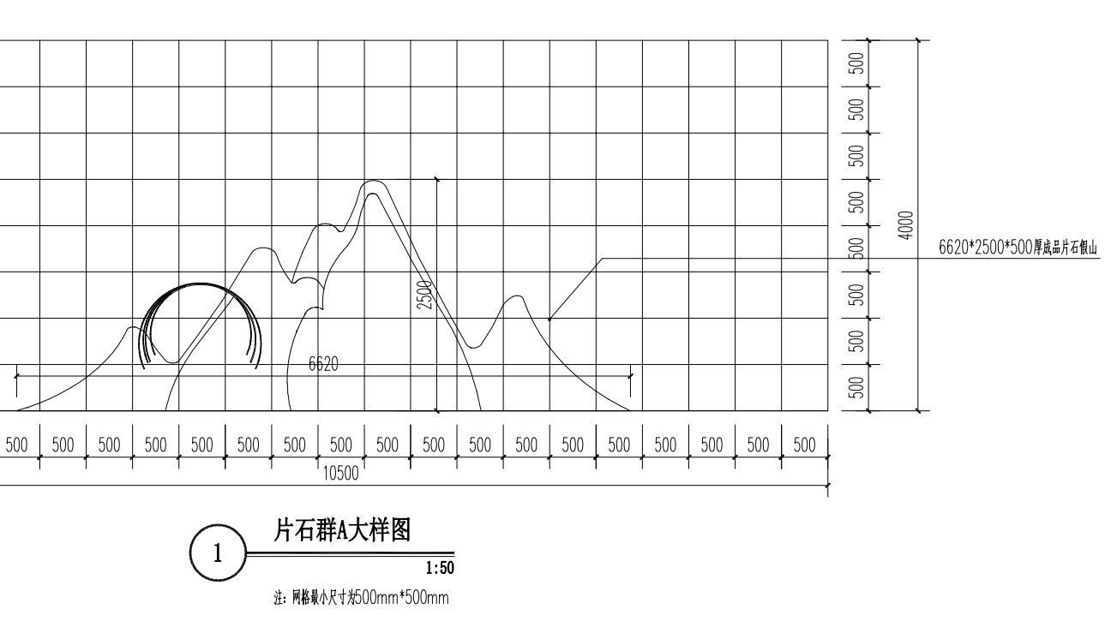 | (1)成品片石群假山 (2)含基础 | 组 | 1 | 成品片石假山 | 41837.03 | 41837.03 | 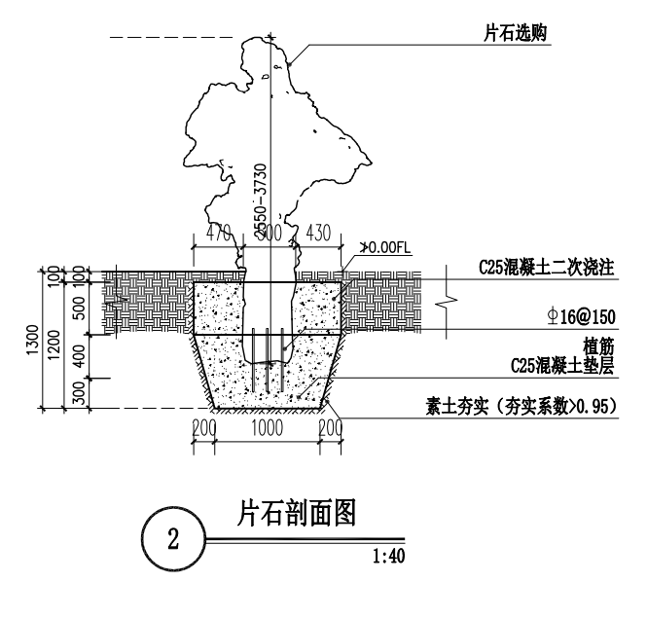
 |  | 片石假山基础（混凝土基础） | 混凝土强度等级:C25 | m3 | 7.878 | 片石假山基础 | 781.890 | 6159.73
 |  | 片石假山固定钢筋（现浇构件钢筋） | (1)钢筋种类:HRB400E (2)钢筋规格:φ16 | t | 0.031 | 片石假山固定钢筋 | 7512.260 | 232.88
3 | 雕塑B | 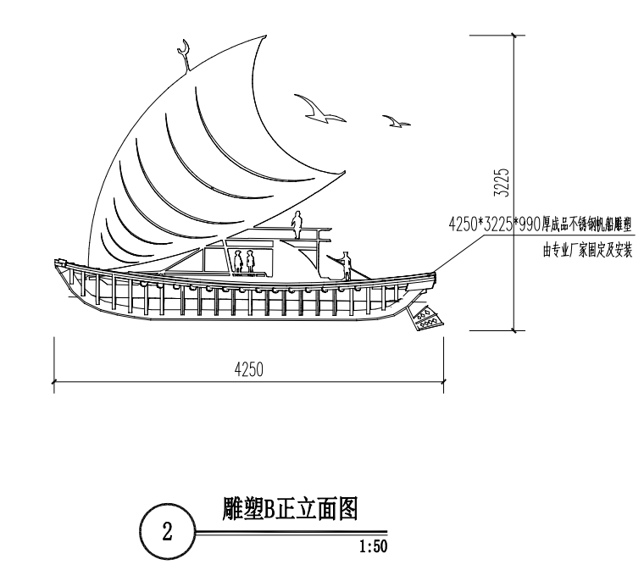 | (1)不锈钢帆船雕塑B (2)4250*3225*990厚成品不锈钢帆船雕塑 (3)含基础 | 条 | 1 | 不锈钢 | 66447.05 | 66447.05
4 | 雕塑C | 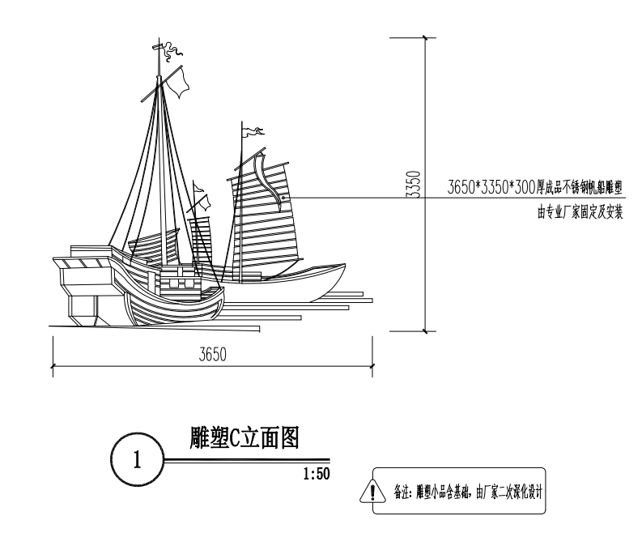 | (1)不锈钢帆船雕塑C (2)3650*3350*300厚成品不锈钢帆船雕塑 (3)含基础 | 条 | 1 | 不锈钢 | 45528.54 | 45528.54
5 | 雕塑D | 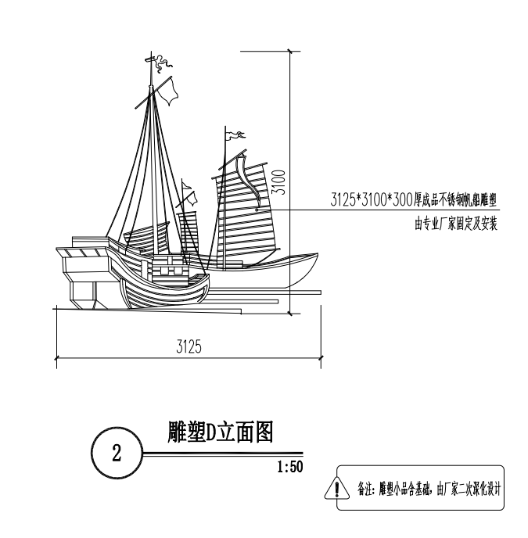 | (1)不锈钢帆船雕塑D (2)3125*3100*300厚成品不锈钢帆船雕塑 (3)含基础 | 条 | 1 | 不锈钢 | 40606.53 | 40606.53
6 | 雕塑E | 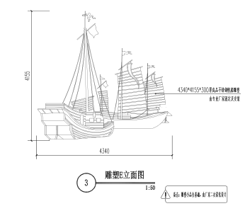 | (1)不锈钢帆船雕塑E (2)4340*4155*300厚成品不锈钢帆船雕塑 (3)含基础 | 条 | 1 | 不锈钢 | 39376.03 | 39376.03
7 | 单价措施费 |  | 大型机械设备进出场及安拆 | 项 | 1 | / | 2363.92 | 2363.92
8 | 总价措施费 |  |  | 项 | 1 | / | 12537.53 | 12537.53
9 | 小计 |  |  |  |  |  |  | 317844.79
雷打石隧道AK2084+000-AK2084+200
1 | 不锈钢 帆船1 | 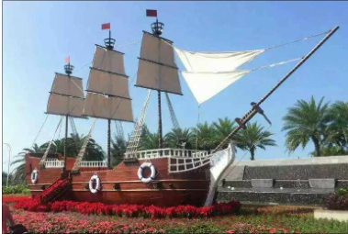 | (1)不锈钢帆船 (2)6000*4000*1500厚不锈钢成品雕塑 (3)含基础 | 条 | 1 | 不锈钢 | 120589.10 | 120589.10
2 | 不锈钢 帆船2 | 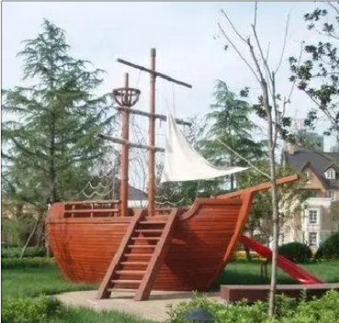 | (1)不锈钢帆船 (2)5000*3500*1000厚不锈钢成品雕塑 (3)含基础 | 组 | 1 | 不锈钢 | 104592.59 | 104592.59
3 | 总价措施费 |  |  | 项 | 1 | / | 9278.19 | 9278.19
4 | 小计 |  |  |  |  |  |  | 234459.88
镜洋互通区K2105+100-2105+750
1 | 雪浪石1 | 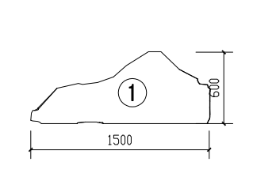 | 以左图标注规格为准 | T | 3.386 | 雪浪石 | 2338.36 | 7917.69 | (1)200厚雪浪石埋地100 (2)20厚1:2.5水泥砂浆结合层 (3)150厚C20混凝土垫层 (4)250厚碎石灌砂垫层 (5)素土夯实
2 | 雪浪石2 | 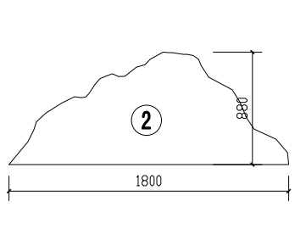 | 以左图标注规格为准 |  |  |  |  |  | (1)200厚雪浪石埋地100 (2)20厚1:2.5水泥砂浆结合层 (3)150厚C20混凝土垫层 (4)250厚碎石灌砂垫层 (5)素土夯实
3 | 雪浪石3 | 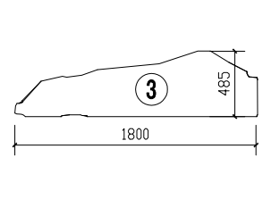 | 以左图标注规格为准 |  |  |  |  |  | (1)200厚雪浪石埋地100 (2)20厚1:2.5水泥砂浆结合层 (3)150厚C20混凝土垫层 (4)250厚碎石灌砂垫层 (5)素土夯实
4 | 雪浪石4 | 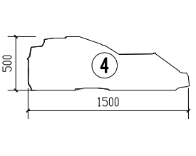 | 以左图标注规格为准 |  |  |  |  |  | (1)200厚雪浪石埋地100 (2)20厚1:2.5水泥砂浆结合层 (3)150厚C20混凝土垫层 (4)250厚碎石灌砂垫层 (5)素土夯实
5 | 雪浪石5 | 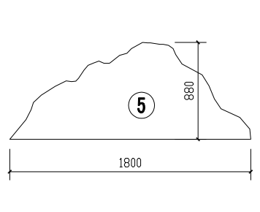 | 以左图标注规格为准 |  |  |  |  |  | (1)200厚雪浪石埋地100 (2)20厚1:2.5水泥砂浆结合层 (3)150厚C20混凝土垫层 (4)250厚碎石灌砂垫层 (5)素土夯实
6 | 雪浪石6 | 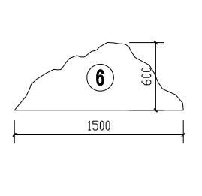 | 以左图标注规格为准 |  |  |  |  |  | (1)200厚雪浪石埋地100 (2)20厚1:2.5水泥砂浆结合层 (3)150厚C20混凝土垫层 (4)250厚碎石灌砂垫层 (5)素土夯实
7 | 高雪浪石1 | 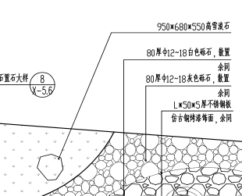 | 以左图标注规格为准 | T | 1.938 | 雪浪石 | 2195.59 | 4255.05 | 950*680*550高雪浪石
8 | 高雪浪石2 | 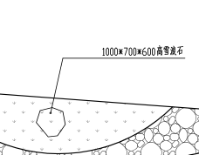 | 以左图标注规格为准 |  |  | 雪浪石 |  |  | 1000*700*600高雪浪石
9 | 玻璃钢仙鹤雕塑组合1 | 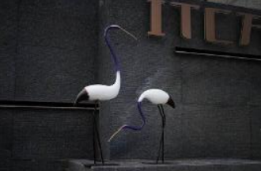 | (1)玻璃钢仙鹤雕塑 (2)规格：组合一1000*500*350,1100*600*300 (3)含基础 | 组 | 1 | 玻璃钢 | 9351.81 | 9351.81
10 | 玻璃钢仙鹤雕塑组合2 |  | (1)玻璃钢仙鹤雕塑 (2)规格：组合二950*450*400,1050*550*350,1200*700*400 (3)含基础 | 组 | 1 | 玻璃钢 | 13584.74 | 13584.74
11 | 玻璃钢仙鹤雕塑组合3 | 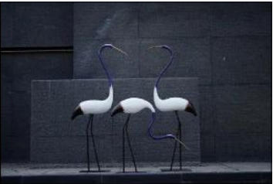 | (1)玻璃钢仙鹤雕塑 (2)规格：组合三1150*550*300,1250*600*350,900*500*400 (3)含基础 | 组 | 1 | 玻璃钢 | 15750.41 | 15750.41
12 | 总价措施费 |  |  | 项 | 1 | / | 2235.52 | 2235.52
13 | 小计 |  |  |  |  |  |  | 53095.22
 | 总计 |  |  |  |  |  |  | 605399.88

